宗樺
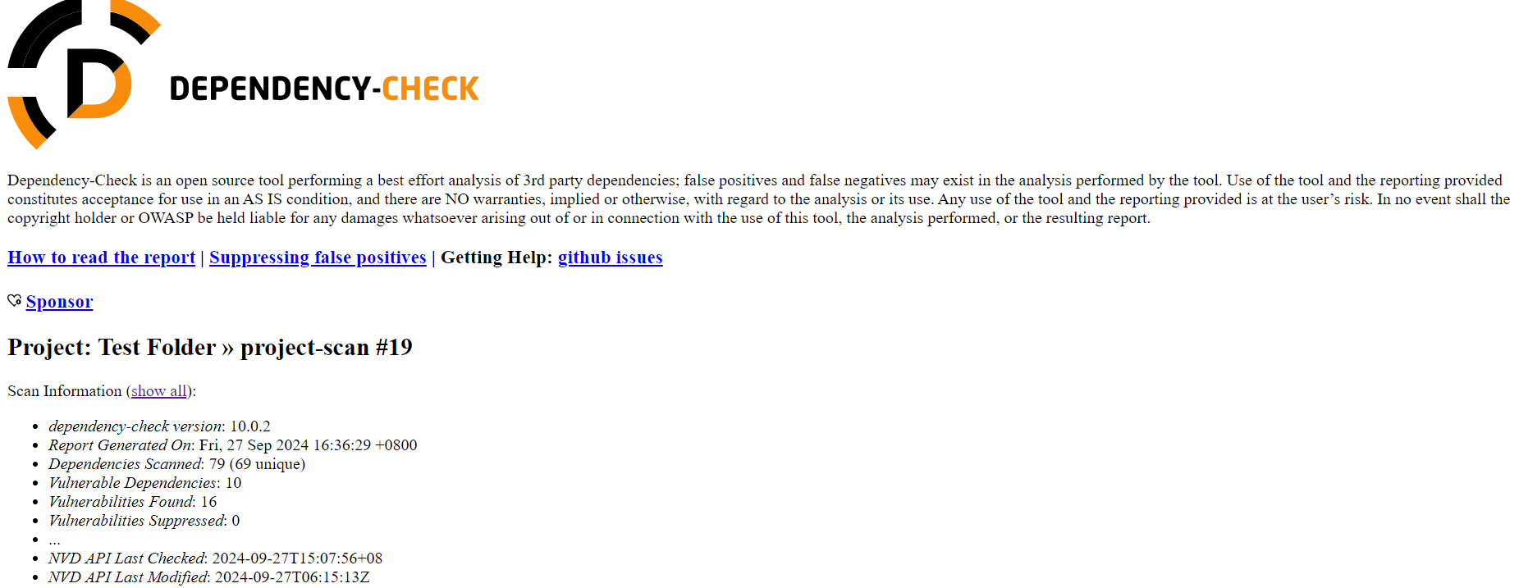
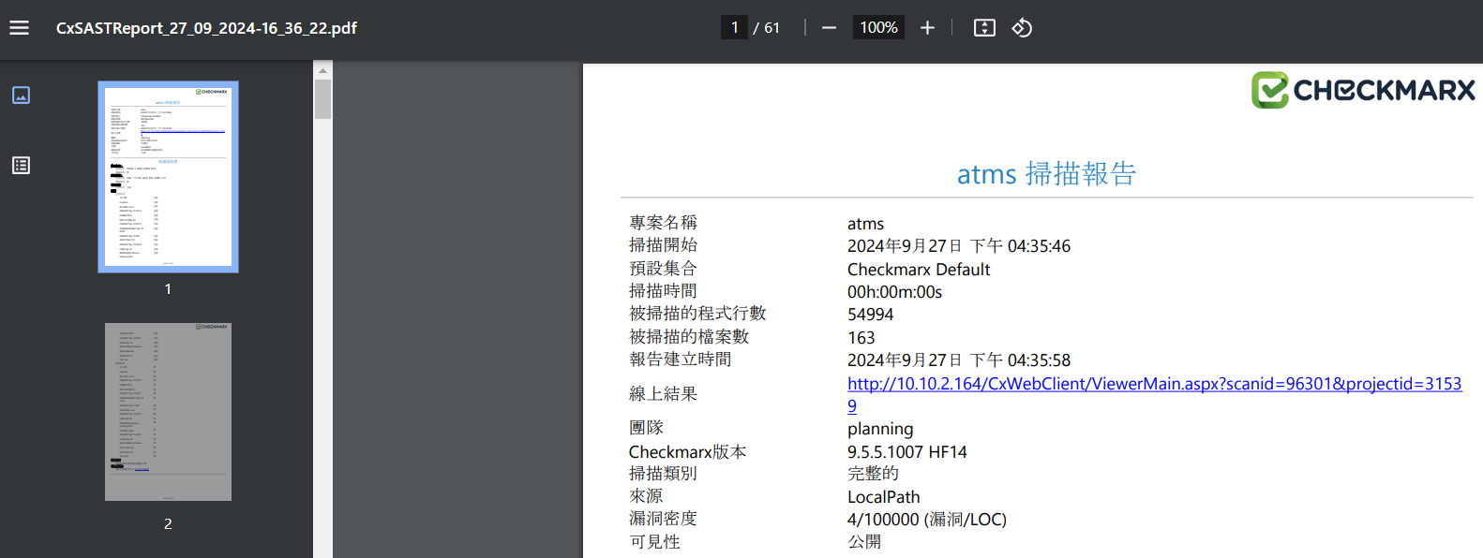
負責人員： | 吳宗樺 |  | 追蹤日期：2024-12-31
需求單位 | 項目 | 上次進度 | 目前進度 | 業務/IT | 分類 | 對接窗口
資訊研發處 | CICD | 1.處理 CICD gitlab 與 jenkins 相關申請與管理 2.追蹤 OCP AP 申請入住的相關問題 3.協助北祥科技/藍科科技使用行內 CICD 流程與建置專案 4.測試北部 DEV 環境 Jenkins pipeline 執行 Scan 步驟 (包括 Checkmarx/Dependency-check, 同步與各窗口聯絡廠商新增此步驟, 讓廠商加上程式碼掃描步驟) | 1.處理 CICD gitlab 與 jenkins 相關申請與管理 2.協助 MID OCP AP 申請入住的相關問題 3.協助寬橋/北祥科技/藍科科技 使用行內 CICD 流程與建置專案 4.本機測試實作 OCP AP 入住與相關學習 | 吳宗樺 |  | 行方: 許靖盈 - ACH / 吳翊平 - Tibco / 謝豐隆 – ebank 李家毓 / 謝任桓 / 林彥辰 寬橋: Jamie / Kyle / Yian IBM: Howard、余奕誠 蘭科: Luke 北祥: 簡豐忠、杜威霖、Eugar
資訊研發處 | 參與會議 | 1.CICD 相關會議 | 1.CICD 相關會議

